상품제안서
스마텍 PD 22.5W 고속 충전 일체형 듀얼케이블 보조배터리 20000mAh | 상품코드: S45251

 |  |  |  |  |  |  | 02-713-8555 | www.synergygift.co.kr
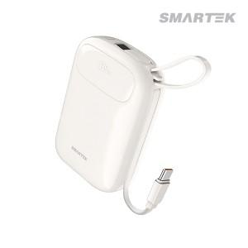

【상세/제작정보】

【인쇄/포장옵션】 | 실크, 레이저, 풀칼라 / 포장지포장

【공급단가】 | 수량 | 10~ | 50~ | 100~ | 300~ | 500~
*VAT별도 | 단가 | 26,200원 | 23,800원 | 23,200원 | 22,400원 | 22,000원

【상품 URL】 | https://www.synergygift.co.kr:443/src/goods_detail.php?gdno=45251

